Worksheet
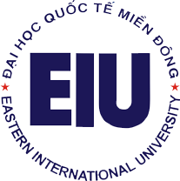
 |  | TRƯỜNG ĐẠI HỌC QUỐC TẾ MIỀN ĐÔNG
 |  | EASTERN INTERNATIONAL UNIVERSITY

 |  | DANH SÁCH NHÂN VIÊN

STT | MNV | HỌ LÓT | TÊN | NGÀY SINH | EMAIL TRUỜNG | KHOA/PHÒNG BAN
1 | '060005 | Hồ Duy | Hòa | 1/11/1981 | hoa.ho@eiu.edu.vn | Library
2 | '060009 | Cao Thị | Hằng | 2/5/1991 | hang.cao@eiu.edu.vn | Library
3 | '060008 | Nguyễn Công | Như | 31/10/1991 | nhu.nguyencong@eiu.edu.vn | Library

